Schedule
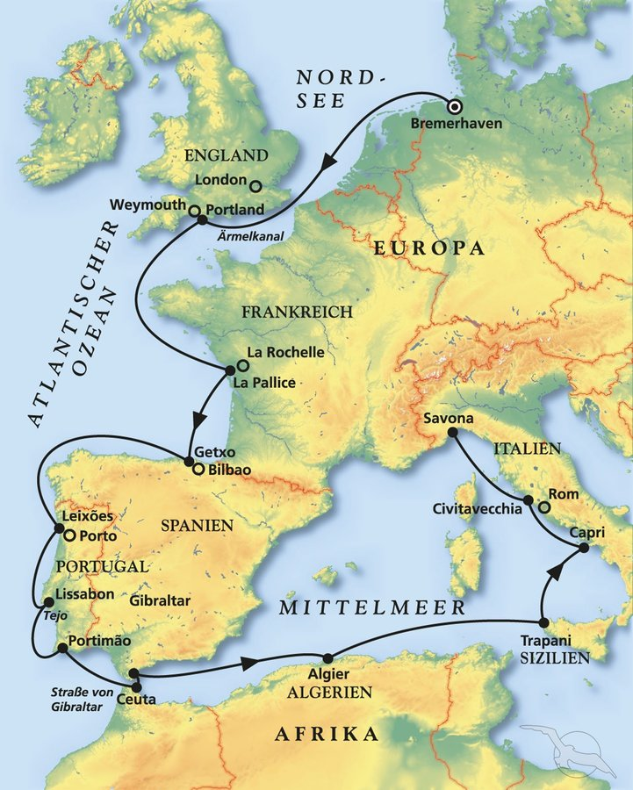
Zum Spätsommer ins Mittelmeer
AMR121 | 17 Tage | 01.10.2024 - 18.10.2024

D | Date | Day | A/B/C | STA | STD | Port | Port Code
1 | 1-Oct-24 | 2024-10-01 | B | 9:00:00 | 18:00:00 | Bremerhaven | DEBRV
2 | 2-Oct-24 | 2024-10-02 | C | - | - | At sea | -
3 | 3-Oct-24 | 2024-10-03 | B | 8:00:00 | 20:00:00 | Portland | GBPTL
4 | 4-Oct-24 | 2024-10-04 | C | - | - | At sea | -
5 | 5-Oct-24 | 2024-10-05 | B | 8:00:00 | 18:00:00 | La Pallice | FRLPE
6 | 6-Oct-24 | 2024-10-06 | B | 9:00:00 | 19:00:00 | Getxo (Bilbao) | ESBIO
7 | 7-Oct-24 | 2024-10-07 | C | - | - | At sea | -
8 | 8-Oct-24 | 2024-10-08 | B | 8:00:00 | 17:00:00 | Leixoes | PTLEI
9 | 9-Oct-24 | 2024-10-09 | B | 9:00:00 | 19:00:00 | Lisbon | PTLIS
10 | 10-Oct-24 | 2024-10-10 | A | 8:00:00 | 17:00:00 | Portimao | PTPRM
11 | 11-Oct-24 | 2024-10-11 | B | 7:00:00 | 12:00:00 | Ceuta | ESCEU
11 | 11-Oct-24 | 2024-10-11 | B | 15:00:00 | 23:00:00 | Gibraltar | GIGIB
12 | 12-Oct-24 | 2024-10-12 | C |  |  | At sea | -
13 | 13-Oct-24 | 2024-10-13 | B | 7:00:00 | 19:00:00 | Algier | DZALG
14 | 14-Oct-24 | 2024-10-14 | C |  |  | At sea | -
15 | 15-Oct-24 | 2024-10-15 | B | 8:00:00 | 18:00:00 | Trapani, Sicily | ITTPS
16 | 16-Oct-24 | 2024-10-16 | A | 8:00:00 | 17:00:00 | Capri | ITPRJ
17 | 17-Oct-24 | 2024-10-17 | B | 7:00:00 | 18:00:00 | Civitavecchia | ITCVV
- | 18-Oct-24 | 2024-10-18 | B | 8:00:00 | 20:00:00 | Savona | ITSVN

